案例
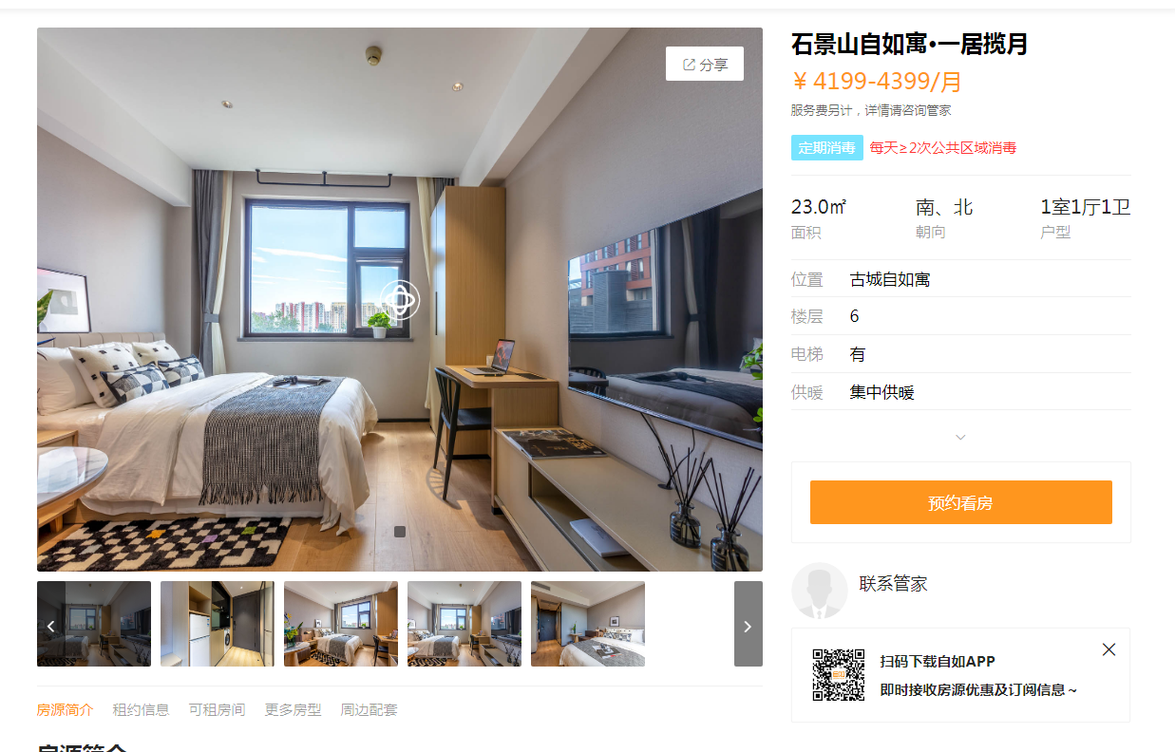
古城自如寓 | 面积 | 租金 | 层高 | 朝向 | 设施设备
 | 35.38 | 4199 |  | 北 | 商水商电，全 | 118.68

北京天峰方隅公寓 | 面积 | 租金 | 层高 | 朝向 | 设施设备
 | 37 | 4153 |  | 北 | 民水民电，全 | 112.24

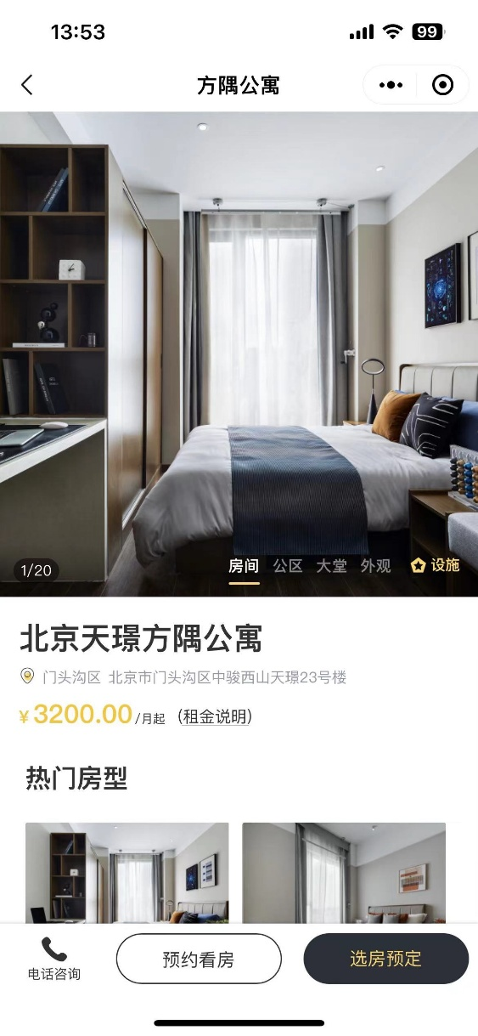

北京天璟方隅公寓 | 面积 | 租金 | 层高 | 朝向 | 设施设备
 | 35 | 3200 |  | 北 | 商水商电，全 | 91.43

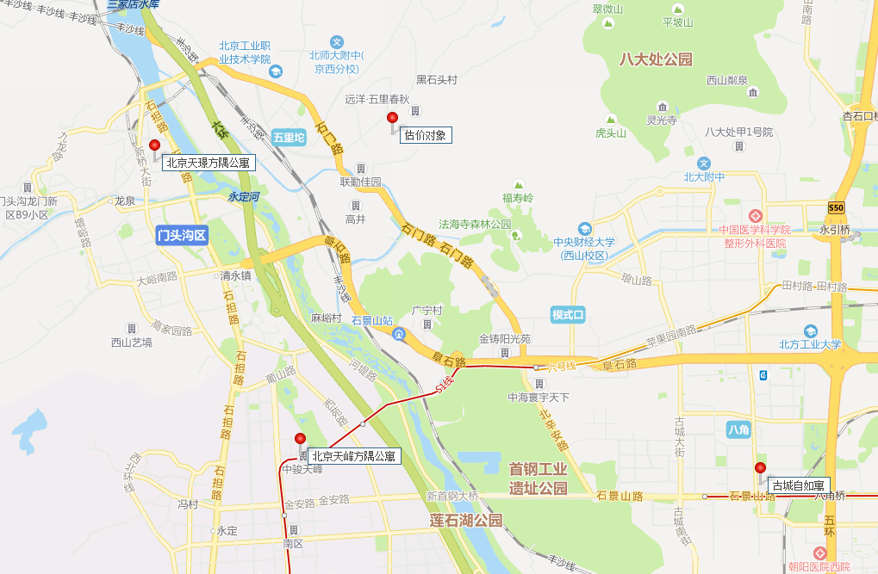

房源表
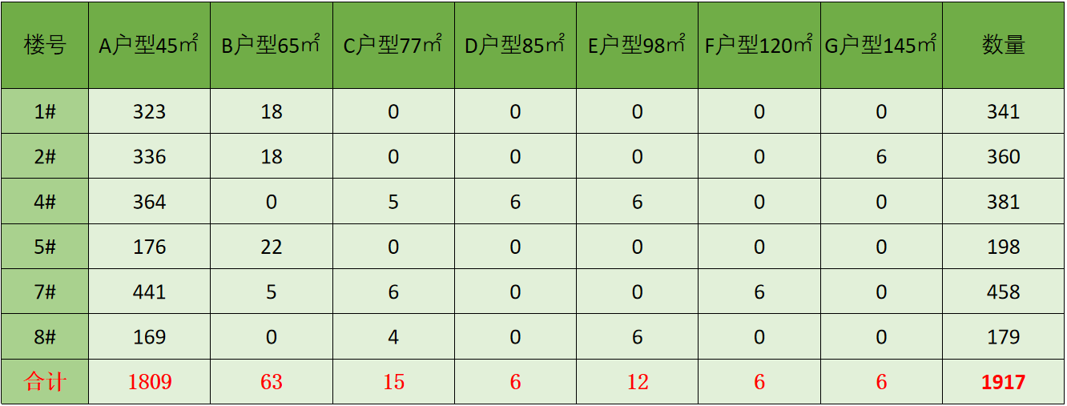
序号 | 项目名称 | 楼号 | 单元号 | 房号 | 建筑面积(㎡) | 楼层 | 户型 | 居室 | 朝向 | 是否含家具家电
1 | 翡翠山晓 | 1 | 1 | 101 | 44 | 1 | A | 开间 | 东 | 是
2 | 翡翠山晓 | 1 | 1 | 102 | 44 | 1 | A | 开间 | 西 | 是
3 | 翡翠山晓 | 1 | 1 | 103 | 44 | 1 | A | 开间 | 东 | 是
4 | 翡翠山晓 | 1 | 1 | 105 | 44 | 1 | A | 开间 | 东 | 是
5 | 翡翠山晓 | 1 | 1 | 106 | 44 | 1 | A | 开间 | 西 | 是
6 | 翡翠山晓 | 1 | 1 | 107 | 44 | 1 | A | 开间 | 东 | 是
7 | 翡翠山晓 | 1 | 1 | 108 | 44 | 1 | A | 开间 | 西 | 是
8 | 翡翠山晓 | 1 | 1 | 109 | 44 | 1 | A | 开间 | 东 | 是
9 | 翡翠山晓 | 1 | 1 | 110 | 44 | 1 | A | 开间 | 西 | 是
10 | 翡翠山晓 | 1 | 1 | 111 | 44 | 1 | A | 开间 | 东 | 是
11 | 翡翠山晓 | 1 | 1 | 112 | 44 | 1 | A | 开间 | 西 | 是
12 | 翡翠山晓 | 1 | 1 | 113 | 44 | 1 | A | 开间 | 东 | 是 |  | 居室 | 朝向 | 数量
13 | 翡翠山晓 | 1 | 1 | 115 | 44 | 1 | A | 开间 | 东 | 是 | 44 | 开间 | 东 | 431
14 | 翡翠山晓 | 1 | 1 | 116 | 44 | 1 | A | 开间 | 西 | 是 |  |  | 南 | 507
15 | 翡翠山晓 | 1 | 1 | 117 | 60 | 1 | A | 套间 | 东 | 是 |  |  | 西 | 378
16 | 翡翠山晓 | 1 | 1 | 118 | 44 | 1 | A | 开间 | 西 | 是 |  |  | 北 | 526
17 | 翡翠山晓 | 1 | 1 | 119 | 44 | 1 | A | 开间 | 东 | 是
18 | 翡翠山晓 | 1 | 1 | 120 | 44 | 1 | A | 开间 | 西 | 是 | 60
19 | 翡翠山晓 | 1 | 1 | 121 | 44 | 1 | A | 开间 | 东 | 是 | 63
20 | 翡翠山晓 | 1 | 1 | 122 | 44 | 1 | A | 开间 | 西 | 是 | 85
21 | 翡翠山晓 | 1 | 1 | 123 | 44 | 1 | A | 开间 | 东 | 是 | 90
22 | 翡翠山晓 | 1 | 1 | 125 | 44 | 1 | A | 开间 | 东 | 是 | 98
23 | 翡翠山晓 | 1 | 1 | 126 | 44 | 1 | A | 开间 | 西 | 是 | 114
24 | 翡翠山晓 | 1 | 1 | 127 | 44 | 1 | A | 开间 | 东 | 是 | 120
25 | 翡翠山晓 | 1 | 1 | 128 | 44 | 1 | A | 开间 | 西 | 是 | 144
26 | 翡翠山晓 | 1 | 1 | 129 | 44 | 1 | A | 开间 | 东 | 是
27 | 翡翠山晓 | 1 | 1 | 130 | 44 | 1 | A | 开间 | 西 | 是
28 | 翡翠山晓 | 1 | 1 | 131 | 44 | 1 | A | 开间 | 东 | 是
29 | 翡翠山晓 | 1 | 1 | 132 | 44 | 1 | A | 开间 | 西 | 是
30 | 翡翠山晓 | 1 | 1 | 133 | 44 | 1 | A | 开间 | 东 | 是
31 | 翡翠山晓 | 1 | 1 | 135 | 44 | 1 | A | 开间 | 东 | 是
32 | 翡翠山晓 | 1 | 1 | 136 | 44 | 1 | A | 开间 | 南 | 是
33 | 翡翠山晓 | 1 | 1 | 137 | 44 | 1 | A | 开间 | 东 | 是
34 | 翡翠山晓 | 1 | 1 | 138 | 44 | 1 | A | 开间 | 南 | 是
35 | 翡翠山晓 | 1 | 1 | 139 | 44 | 1 | A | 开间 | 东 | 是
36 | 翡翠山晓 | 1 | 1 | 150 | 44 | 1 | A | 开间 | 南 | 是
37 | 翡翠山晓 | 1 | 1 | 151 | 44 | 1 | A | 开间 | 东 | 是
38 | 翡翠山晓 | 1 | 1 | 152 | 44 | 1 | A | 开间 | 南 | 是
39 | 翡翠山晓 | 1 | 1 | 153 | 44 | 1 | A | 开间 | 东 | 是
40 | 翡翠山晓 | 1 | 1 | 155 | 44 | 1 | A | 开间 | 北 | 是
41 | 翡翠山晓 | 1 | 1 | 156 | 44 | 1 | A | 开间 | 南 | 是
42 | 翡翠山晓 | 1 | 1 | 157 | 44 | 1 | A | 开间 | 北 | 是
43 | 翡翠山晓 | 1 | 1 | 158 | 44 | 1 | A | 开间 | 南 | 是
44 | 翡翠山晓 | 1 | 1 | 159 | 44 | 1 | A | 开间 | 北 | 是
45 | 翡翠山晓 | 1 | 1 | 160 | 44 | 1 | A | 开间 | 南 | 是
46 | 翡翠山晓 | 1 | 1 | 161 | 44 | 1 | A | 开间 | 北 | 是
47 | 翡翠山晓 | 1 | 1 | 163 | 44 | 1 | A | 开间 | 北 | 是
48 | 翡翠山晓 | 1 | 1 | 165 | 44 | 1 | A | 开间 | 北 | 是
49 | 翡翠山晓 | 1 | 1 | 167 | 44 | 1 | A | 开间 | 北 | 是
50 | 翡翠山晓 | 1 | 1 | 169 | 44 | 1 | A | 开间 | 北 | 是
51 | 翡翠山晓 | 1 | 1 | 171 | 44 | 1 | A | 开间 | 北 | 是
52 | 翡翠山晓 | 1 | 1 | 173 | 44 | 1 | A | 开间 | 北 | 是
53 | 翡翠山晓 | 1 | 1 | 175 | 44 | 1 | A | 开间 | 北 | 是
54 | 翡翠山晓 | 1 | 1 | 177 | 44 | 1 | A | 开间 | 北 | 是
55 | 翡翠山晓 | 1 | 1 | 179 | 44 | 1 | A | 开间 | 北 | 是
56 | 翡翠山晓 | 1 | 1 | 181 | 44 | 1 | A | 开间 | 北 | 是
57 | 翡翠山晓 | 1 | 1 | 201 | 44 | 2 | A | 开间 | 东 | 是
58 | 翡翠山晓 | 1 | 1 | 202 | 44 | 2 | A | 开间 | 西 | 是
59 | 翡翠山晓 | 1 | 1 | 203 | 44 | 2 | A | 开间 | 东 | 是
60 | 翡翠山晓 | 1 | 1 | 205 | 44 | 2 | A | 开间 | 东 | 是
61 | 翡翠山晓 | 1 | 1 | 206 | 44 | 2 | A | 开间 | 西 | 是
62 | 翡翠山晓 | 1 | 1 | 207 | 44 | 2 | A | 开间 | 东 | 是
63 | 翡翠山晓 | 1 | 1 | 208 | 44 | 2 | A | 开间 | 西 | 是
64 | 翡翠山晓 | 1 | 1 | 209 | 44 | 2 | A | 开间 | 东 | 是
65 | 翡翠山晓 | 1 | 1 | 210 | 44 | 2 | A | 开间 | 西 | 是
66 | 翡翠山晓 | 1 | 1 | 211 | 44 | 2 | A | 开间 | 东 | 是
67 | 翡翠山晓 | 1 | 1 | 212 | 44 | 2 | A | 开间 | 西 | 是
68 | 翡翠山晓 | 1 | 1 | 213 | 44 | 2 | A | 开间 | 东 | 是
69 | 翡翠山晓 | 1 | 1 | 214 | 44 | 2 | A | 开间 | 西 | 是
70 | 翡翠山晓 | 1 | 1 | 215 | 44 | 2 | A | 开间 | 东 | 是
71 | 翡翠山晓 | 1 | 1 | 216 | 44 | 2 | A | 开间 | 西 | 是
72 | 翡翠山晓 | 1 | 1 | 217 | 60 | 2 | A | 套间 | 东 | 是
73 | 翡翠山晓 | 1 | 1 | 218 | 44 | 2 | A | 开间 | 西 | 是
74 | 翡翠山晓 | 1 | 1 | 219 | 44 | 2 | A | 开间 | 东 | 是
75 | 翡翠山晓 | 1 | 1 | 220 | 44 | 2 | A | 开间 | 西 | 是
76 | 翡翠山晓 | 1 | 1 | 221 | 44 | 2 | A | 开间 | 东 | 是
77 | 翡翠山晓 | 1 | 1 | 222 | 44 | 2 | A | 开间 | 西 | 是
78 | 翡翠山晓 | 1 | 1 | 223 | 44 | 2 | A | 开间 | 东 | 是
79 | 翡翠山晓 | 1 | 1 | 225 | 44 | 2 | A | 开间 | 东 | 是
80 | 翡翠山晓 | 1 | 1 | 226 | 44 | 2 | A | 开间 | 西 | 是
81 | 翡翠山晓 | 1 | 1 | 227 | 44 | 2 | A | 开间 | 东 | 是
82 | 翡翠山晓 | 1 | 1 | 228 | 44 | 2 | A | 开间 | 西 | 是
83 | 翡翠山晓 | 1 | 1 | 229 | 44 | 2 | A | 开间 | 东 | 是
84 | 翡翠山晓 | 1 | 1 | 230 | 44 | 2 | A | 开间 | 西 | 是
85 | 翡翠山晓 | 1 | 1 | 231 | 44 | 2 | A | 开间 | 东 | 是
86 | 翡翠山晓 | 1 | 1 | 232 | 44 | 2 | A | 开间 | 西 | 是
87 | 翡翠山晓 | 1 | 1 | 233 | 44 | 2 | A | 开间 | 东 | 是
88 | 翡翠山晓 | 1 | 1 | 235 | 44 | 2 | A | 开间 | 东 | 是
89 | 翡翠山晓 | 1 | 1 | 236 | 44 | 2 | A | 开间 | 南 | 是
90 | 翡翠山晓 | 1 | 1 | 237 | 44 | 2 | A | 开间 | 东 | 是
91 | 翡翠山晓 | 1 | 1 | 238 | 44 | 2 | A | 开间 | 南 | 是
92 | 翡翠山晓 | 1 | 1 | 239 | 44 | 2 | A | 开间 | 东 | 是
93 | 翡翠山晓 | 1 | 1 | 250 | 44 | 2 | A | 开间 | 南 | 是
94 | 翡翠山晓 | 1 | 1 | 251 | 44 | 2 | A | 开间 | 东 | 是
95 | 翡翠山晓 | 1 | 1 | 252 | 44 | 2 | A | 开间 | 南 | 是
96 | 翡翠山晓 | 1 | 1 | 253 | 44 | 2 | A | 开间 | 东 | 是
97 | 翡翠山晓 | 1 | 1 | 255 | 44 | 2 | A | 开间 | 北 | 是
98 | 翡翠山晓 | 1 | 1 | 256 | 44 | 2 | A | 开间 | 南 | 是
99 | 翡翠山晓 | 1 | 1 | 257 | 44 | 2 | A | 开间 | 北 | 是
100 | 翡翠山晓 | 1 | 1 | 258 | 44 | 2 | A | 开间 | 南 | 是
101 | 翡翠山晓 | 1 | 1 | 259 | 44 | 2 | A | 开间 | 北 | 是
102 | 翡翠山晓 | 1 | 1 | 260 | 44 | 2 | A | 开间 | 南 | 是
103 | 翡翠山晓 | 1 | 1 | 261 | 44 | 2 | A | 开间 | 北 | 是
104 | 翡翠山晓 | 1 | 1 | 263 | 44 | 2 | A | 开间 | 北 | 是
105 | 翡翠山晓 | 1 | 1 | 265 | 44 | 2 | A | 开间 | 北 | 是
106 | 翡翠山晓 | 1 | 1 | 267 | 44 | 2 | A | 开间 | 北 | 是
107 | 翡翠山晓 | 1 | 1 | 269 | 44 | 2 | A | 开间 | 北 | 是
108 | 翡翠山晓 | 1 | 1 | 271 | 44 | 2 | A | 开间 | 北 | 是
109 | 翡翠山晓 | 1 | 1 | 273 | 44 | 2 | A | 开间 | 北 | 是
110 | 翡翠山晓 | 1 | 1 | 275 | 44 | 2 | A | 开间 | 北 | 是
111 | 翡翠山晓 | 1 | 1 | 277 | 44 | 2 | A | 开间 | 北 | 是
112 | 翡翠山晓 | 1 | 1 | 279 | 44 | 2 | A | 开间 | 北 | 是
113 | 翡翠山晓 | 1 | 1 | 281 | 44 | 2 | A | 开间 | 北 | 是
114 | 翡翠山晓 | 1 | 1 | 301 | 44 | 3 | A | 开间 | 东 | 是
115 | 翡翠山晓 | 1 | 1 | 302 | 44 | 3 | A | 开间 | 西 | 是
116 | 翡翠山晓 | 1 | 1 | 303 | 44 | 3 | A | 开间 | 东 | 是
117 | 翡翠山晓 | 1 | 1 | 305 | 44 | 3 | A | 开间 | 东 | 是
118 | 翡翠山晓 | 1 | 1 | 306 | 44 | 3 | A | 开间 | 西 | 是
119 | 翡翠山晓 | 1 | 1 | 307 | 44 | 3 | A | 开间 | 东 | 是
120 | 翡翠山晓 | 1 | 1 | 308 | 44 | 3 | A | 开间 | 西 | 是
121 | 翡翠山晓 | 1 | 1 | 309 | 44 | 3 | A | 开间 | 东 | 是
122 | 翡翠山晓 | 1 | 1 | 310 | 44 | 3 | A | 开间 | 西 | 是
123 | 翡翠山晓 | 1 | 1 | 311 | 44 | 3 | A | 开间 | 东 | 是
124 | 翡翠山晓 | 1 | 1 | 312 | 44 | 3 | A | 开间 | 西 | 是
125 | 翡翠山晓 | 1 | 1 | 313 | 44 | 3 | A | 开间 | 东 | 是
126 | 翡翠山晓 | 1 | 1 | 314 | 44 | 3 | A | 开间 | 西 | 是
127 | 翡翠山晓 | 1 | 1 | 315 | 44 | 3 | A | 开间 | 东 | 是
128 | 翡翠山晓 | 1 | 1 | 316 | 44 | 3 | A | 开间 | 西 | 是
129 | 翡翠山晓 | 1 | 1 | 317 | 60 | 3 | A | 套间 | 东 | 是
130 | 翡翠山晓 | 1 | 1 | 318 | 44 | 3 | A | 开间 | 西 | 是
131 | 翡翠山晓 | 1 | 1 | 319 | 44 | 3 | A | 开间 | 东 | 是
132 | 翡翠山晓 | 1 | 1 | 320 | 44 | 3 | A | 开间 | 西 | 是
133 | 翡翠山晓 | 1 | 1 | 321 | 44 | 3 | A | 开间 | 东 | 是
134 | 翡翠山晓 | 1 | 1 | 322 | 44 | 3 | A | 开间 | 西 | 是
...

